Munka1
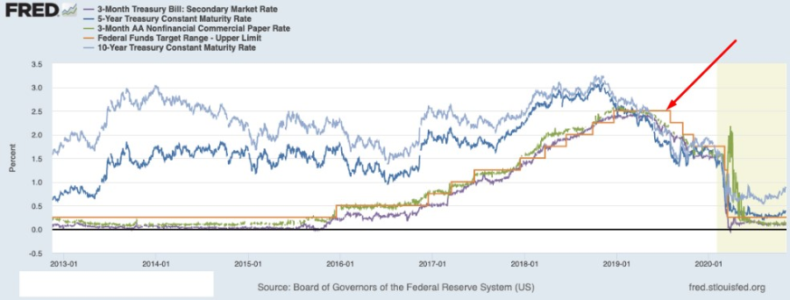
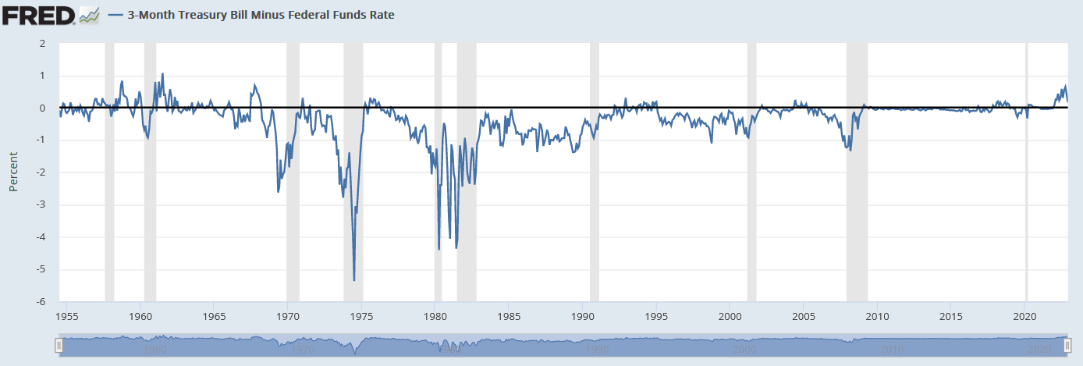
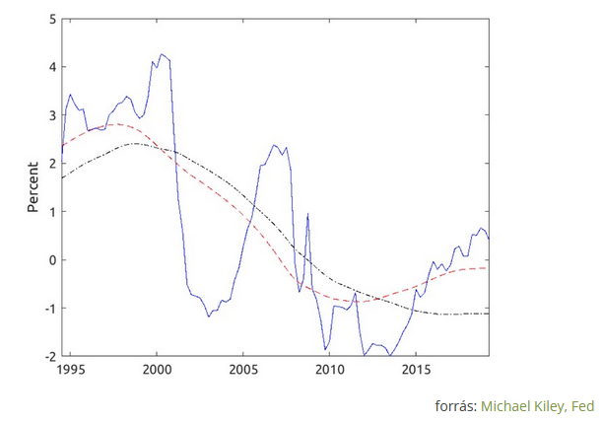
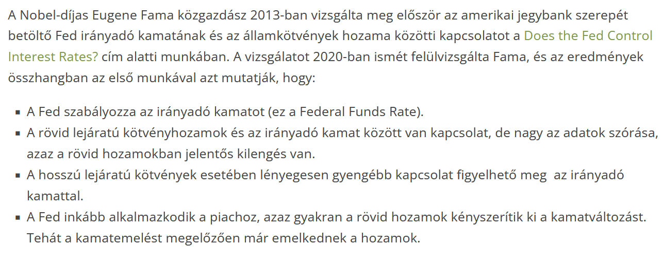
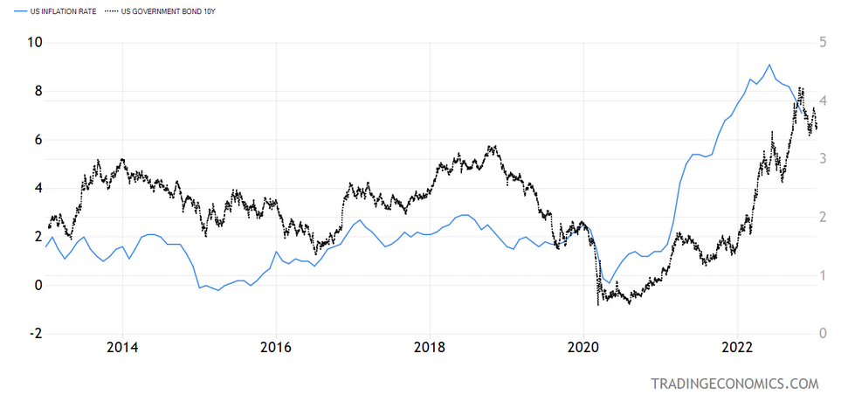
Befektetett összeg | 1,000,000 Ft

Magyar Állampapír kamata | 4.50%
Magyar Állampapír árfolyam | 70.00%
Névérték | 1,428,571 Ft
Lejáratig hátralevő idő | 6

Inflációkövető kamatprémium | 1.50%
Inflációkövető Lejáratig hátralevő idő | 6
Kamatkövető kamatprémium | 1.00%
Lejáratig hátralevő idő | 3

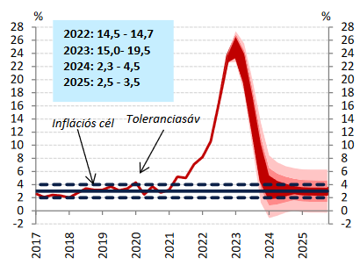
 |  |  | Infláció | DKJ hozam | Inflációkövető kamat | Kifizetés dátuma | Infláció éves kifizetés | Halmozott kamat | Újrabefektetem | Fix Állampapír éves kifizetés | Árfolyamnyereség | Halmozott kamat | Összes eredmény | Újrabefektetem | Összes eredmény | Kamatkövető kamat | Kamat kamatkövető éves kifizetés | Halmozott kamat | Újrabefektetem
 |  | 2022 | 15.0%
 |  | 2023 | 15.0% | 14.0% | 16.50% | 2023. december | 165,000 Ft | 165,000 Ft | 179,850 Ft | 64,286 Ft |  | 64,286 Ft | 64,286 Ft | 70,071 Ft | 70,071 Ft | 15.00% | 150,000 Ft | 150,000 Ft | 163,500 Ft
 |  | 2024 | 10.0% | 9.0% | 16.50% | 2024. december | 165,000 Ft | 330,000 Ft | 375,886 Ft | 64,286 Ft |  | 128,571 Ft | 128,571 Ft | 146,449 Ft | 146,449 Ft | 10.00% | 100,000 Ft | 250,000 Ft | 287,215 Ft
 |  | 2025 | 10.0% | 9.0% | 11.50% | 2025. december | 115,000 Ft | 445,000 Ft | 505,613 Ft | 64,286 Ft |  | 192,857 Ft | 192,857 Ft | 217,057 Ft | 217,057 Ft | 10.00% | 100,000 Ft | 350,000 Ft | 398,831 Ft
 |  | 2026 | 4.0% | 3.0% | 11.50% | 2026. december | 115,000 Ft | 560,000 Ft | 639,231 Ft | 64,286 Ft |  | 257,143 Ft | 257,143 Ft | 289,783 Ft | 289,783 Ft | 4.00% | - Ft | - Ft | 410,796 Ft
 |  | 2027 | 4.0% | 3.0% | 5.50% | 2027. december | 55,000 Ft | 615,000 Ft | 715,058 Ft | 64,286 Ft |  | 321,429 Ft | 321,429 Ft | 364,691 Ft | 364,691 Ft | 4.00% | - Ft | - Ft | 423,120 Ft
 |  | 2028 | 4.0% | 3.0% | 5.50% | 2028. december | 55,000 Ft | 670,000 Ft | 793,160 Ft | 64,286 Ft |  | 385,714 Ft | 385,714 Ft | 441,846 Ft | 441,846 Ft | 4.00% | - Ft | - Ft | 435,814 Ft
 |  | 2029 | 4.0% | 3.0% | 5.50% | 2029. december | - Ft | - Ft | 816,955 Ft | - Ft |  | - Ft | - Ft | - Ft | - Ft | 4.00% | - Ft | - Ft | 448,888 Ft
 |  | 2030 | 4.0% | 3.0% | 5.50% | 2030. december | - Ft | - Ft | 841,464 Ft | - Ft |  | - Ft | - Ft | - Ft | - Ft | 4.00% | - Ft | - Ft | 462,355 Ft
 |  | 2031 | 4.0% | 3.0% | 5.50% | 2031. december | - Ft | - Ft | 866,708 Ft | - Ft |  | - Ft | - Ft | - Ft | - Ft | 4.00% | - Ft | - Ft | 476,226 Ft
 |  | 2032 | 4.0% | 3.0% | 5.50% | 2032. december | - Ft | - Ft | 892,709 Ft | - Ft | 428,571 Ft | - Ft | 428,571 Ft | - Ft | 428,571 Ft | 4.00% | - Ft | - Ft | 490,512 Ft
 |  | 2032 |  | 3.0%

